6장면 한눈에
작은 동네 서점｜30초 홍보영상 스토리보드
총 6장면 · 00:00–00:30 · 이미지마다 해당 장면의 시작 화면을 표현
시작 화면 | 장면 | 구간 | 제목 | 핵심 내용 | 주요 대사/내레이션 | 분위기
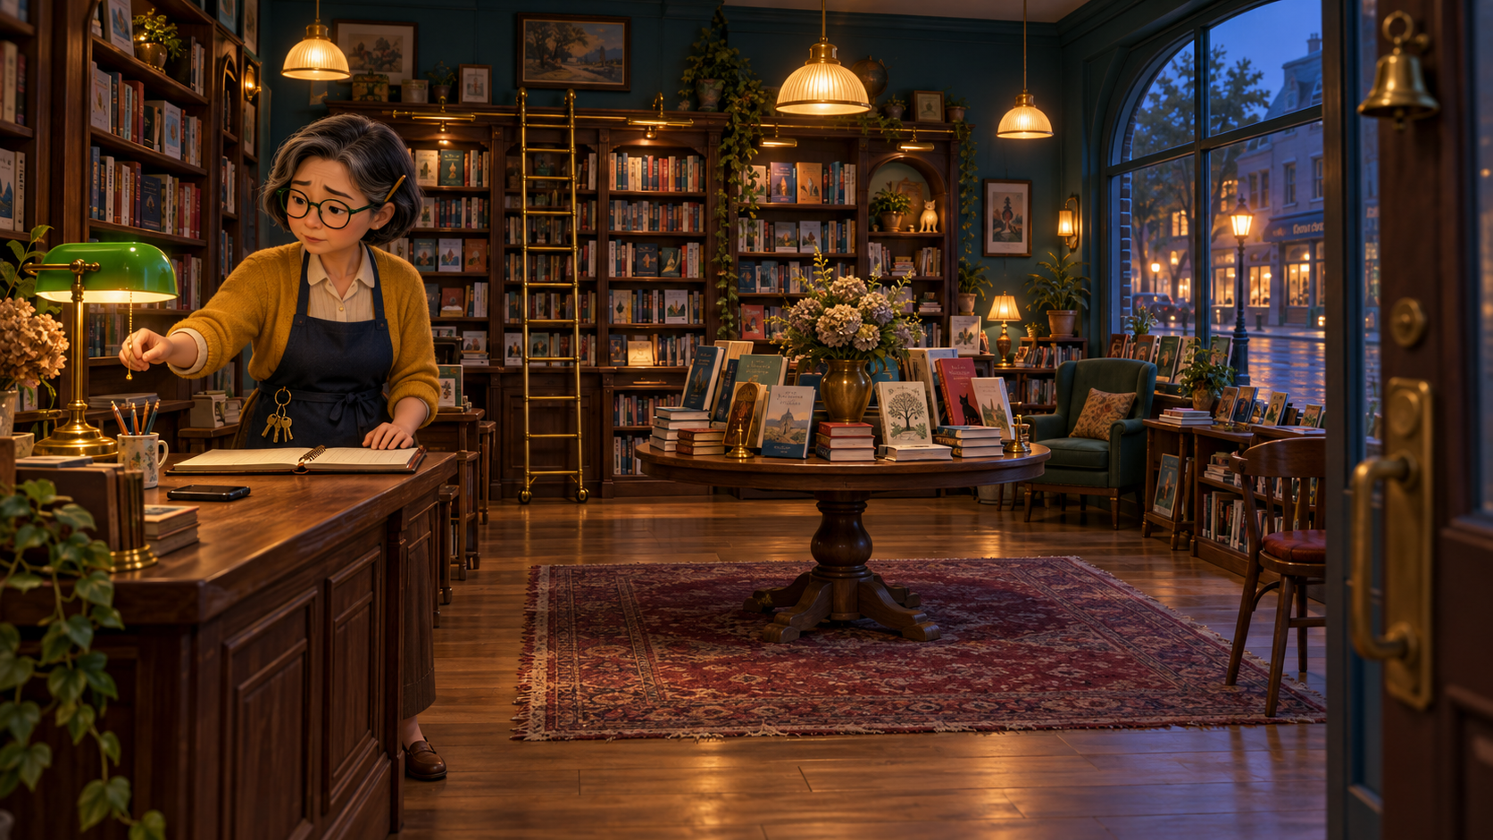 | #1 | 00:00–00:05 (5초) | 불 꺼지는 작은 서점 | 손님이 끊긴 저녁, 미라는 텅 빈 장부를 바라보다 조용히 가게 문을 닫는다. [AI 제안] 주인 이름·나이·외형·의상·황동 열쇠·연필, 빈 매출 장부, 대사와 내레이션, 저녁 시간대 및 카메라 동선. | 내레이션: “손님 발길이 뜸해진 어느 저녁.” 미라: “오늘도… 여기까지인가.” | 고요함, 걱정, 남아 있는 온기. 실내의 호박색과 창밖의 푸른 저녁을 대비.
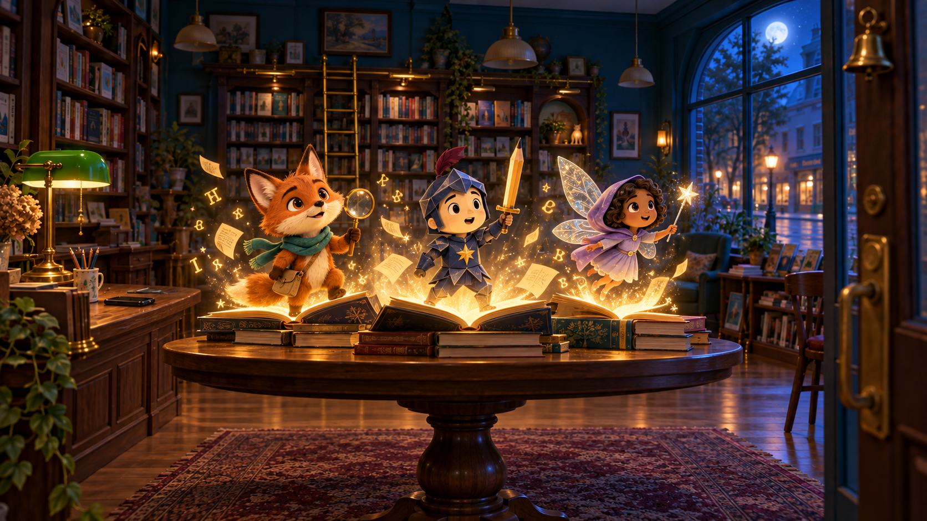 | #2 | 00:05–00:09 (4초) | 책장이 숨 쉬는 밤 | 문이 닫히자 세 권의 책이 빛나고 도도, 잉크 경, 루미가 이야기 밖으로 깨어난다. [AI 제안] 세 책 속 인물의 이름·외형·소품, 세 권의 발광 책, 떠오르는 글자와 종이 입자, 효과음 및 대사. | 효과음: 책장 넘기는 소리, 작은 종소리. 도도: “어라? 미라 씨가 슬퍼 보여.” | 신비롭지만 무섭지 않은 설렘. 달빛의 청색과 책에서 솟는 금빛의 대비.
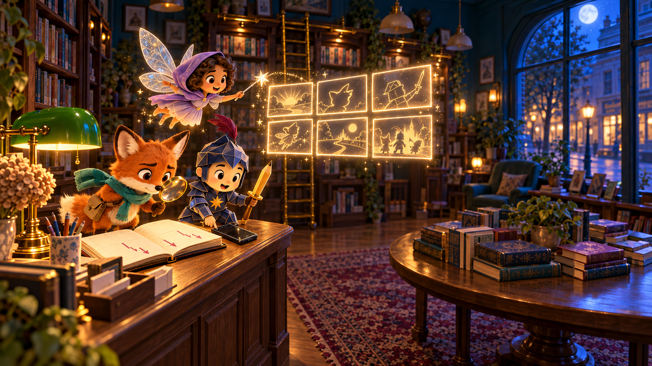 | #3 | 00:09–00:14 (5초) | 우리가 알리자! | 세 친구는 장부와 스마트폰을 발견하고, 서점의 매력을 직접 영상으로 알리기로 결심한다. [AI 제안] 카운터의 스마트폰, 장부의 하락 표시, 루미의 6칸 마법 콘티, ‘작전명’ 대사와 역할 전환. | 루미: “직접 보여주자. 이곳이 얼마나 멋진지!” 잉크 경: “작전명, 서점을 구하라!” | 걱정이 아이디어로 바뀌는 순간. 영리하고 희망적이며 빠른 템포.
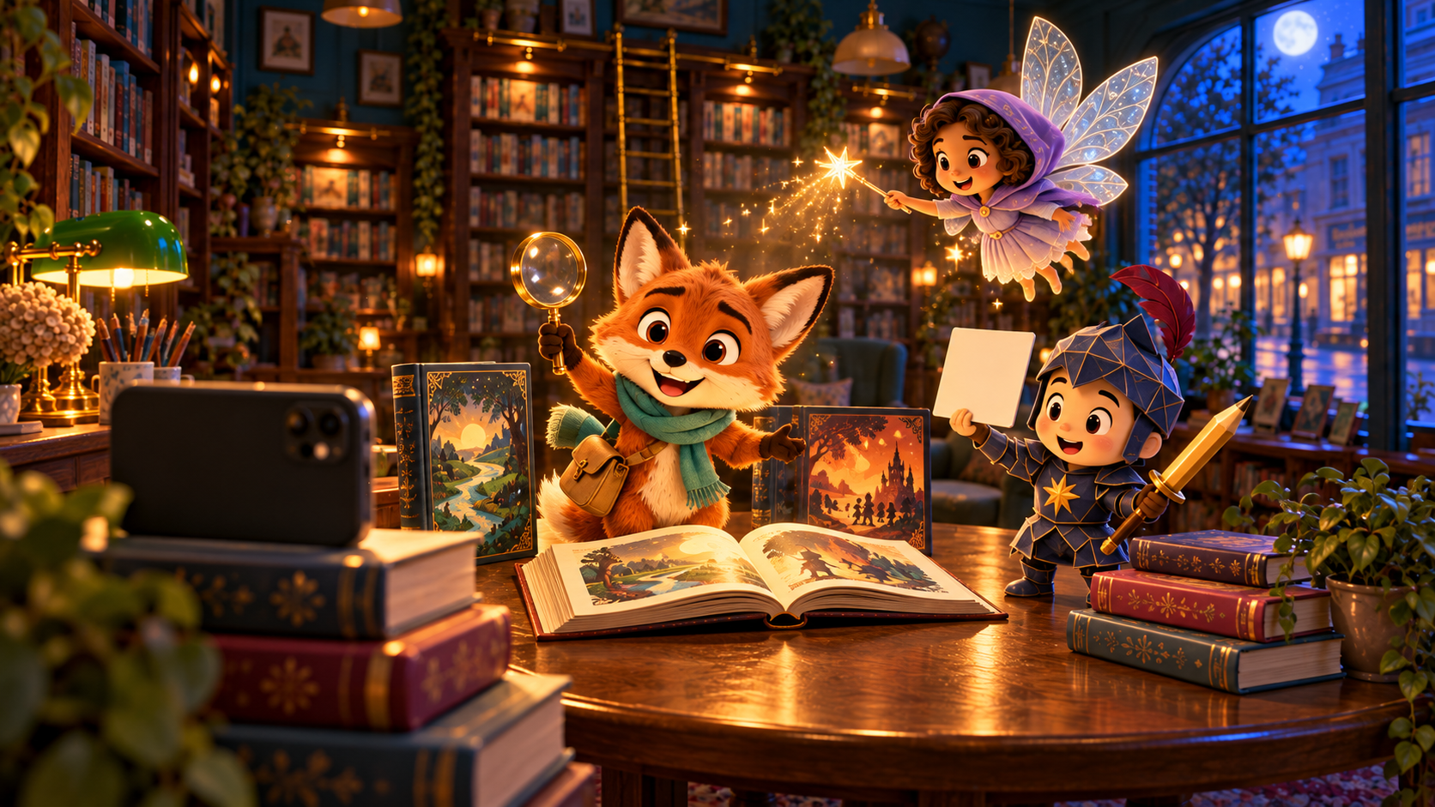 | #4 | 00:14–00:19 (5초) | 책 속 친구들의 촬영 | 책 더미에 세운 스마트폰 앞에서 도도가 서점을 소개하고, 잉크 경과 루미가 촬영을 돕는다. [AI 제안] 책 더미 스마트폰 삼각대, 도도=진행자·잉크 경=감독/반사판·루미=조명 역할, 홍보 멘트와 촬영 소품. | 도도(카메라를 보며): “당신의 다음 이야기는, 바로 여기 있어요!” | 활기, 협업, 손수 만드는 즐거움. 따뜻한 촬영 조명과 푸른 밤의 대비.
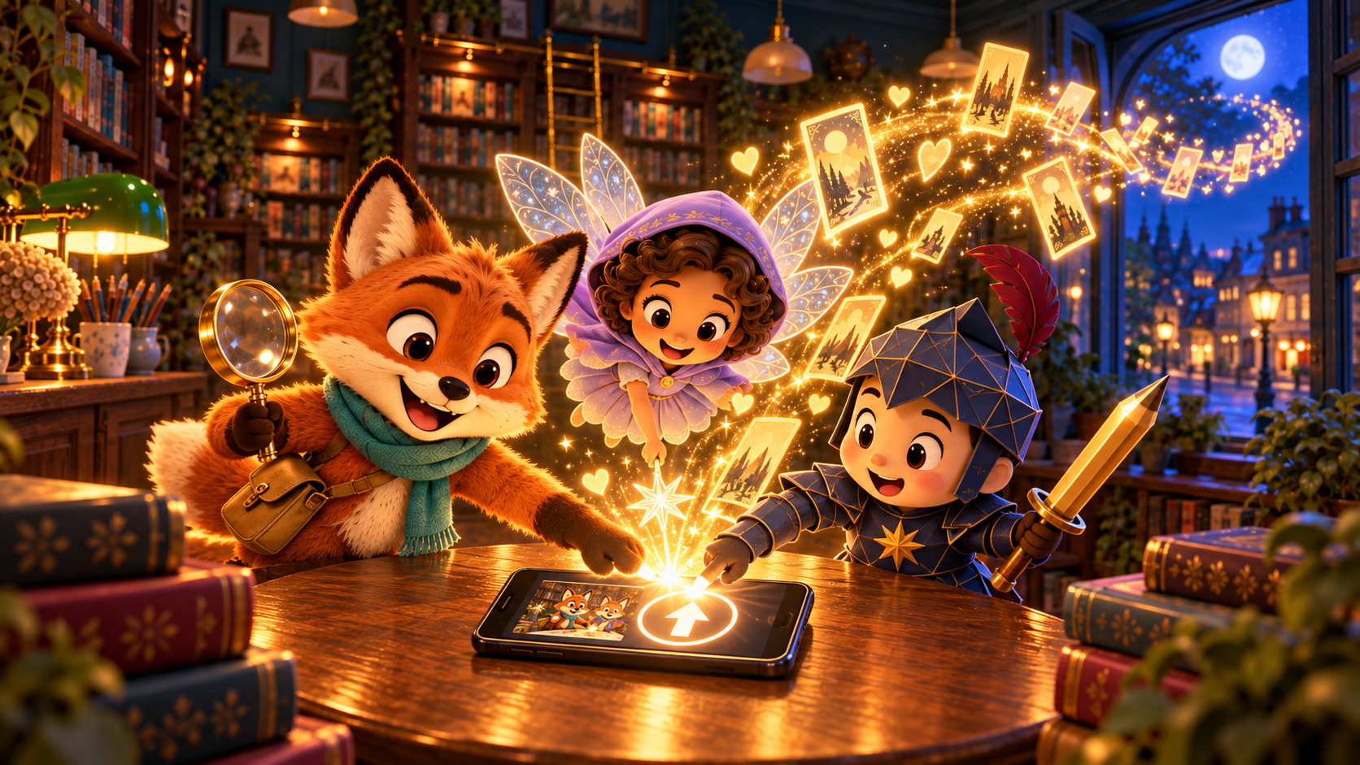 | #5 | 00:19–00:24 (5초) | 마법 같은 업로드 | 세 친구가 함께 업로드를 누르자 영상이 금빛 책갈피가 되어 밤의 동네로 퍼져 나간다. [AI 제안] 무브랜드 업로드 아이콘, 세 인물의 동시 터치, 금빛 책갈피·하트 입자의 확산, 대사와 내레이션. | 잉크 경: “셋, 둘, 하나… 공개!” 내레이션: “작은 영상은 밤사이 동네를 여행했다.” | 긴장 뒤의 환희. 금빛 에너지와 짙은 밤색이 만드는 마법 같은 절정.
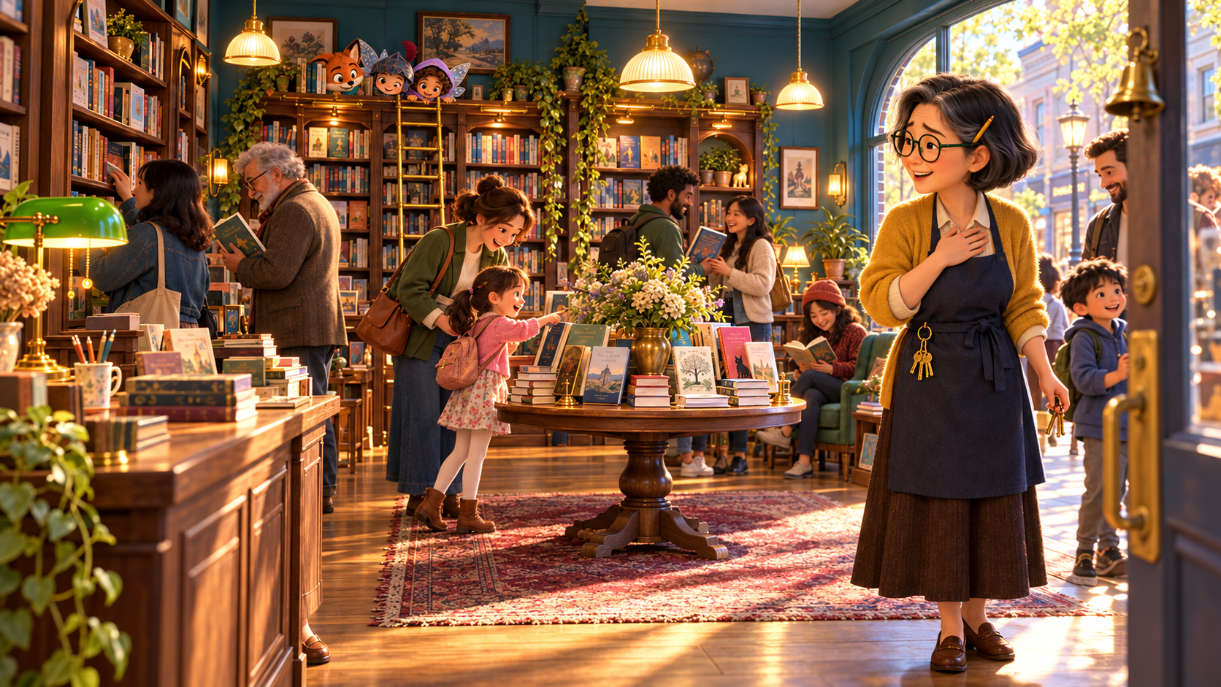 | #6 | 00:24–00:30 (6초) | 다시 열린 이야기 | 다음 날 영상이 알려져 사람들이 서점으로 돌아오고, 미라는 벅찬 미소로 손님들을 맞는다. [AI 제안] 다음 날 아침, 다양한 연령의 동네 손님 구성, 미라의 환영 대사, 세 친구의 비밀스러운 눈짓과 마지막 랙 포커스. | 미라: “어서 오세요. 오늘은 어떤 이야기를 찾으세요?” 내레이션: “서점의 문은 새로운 이야기로 다시 활짝 열렸다.” | 밝고 따뜻한 안도감과 공동체의 기쁨. 아침 햇살로 첫 장면과 선명하게 대비.

